명단
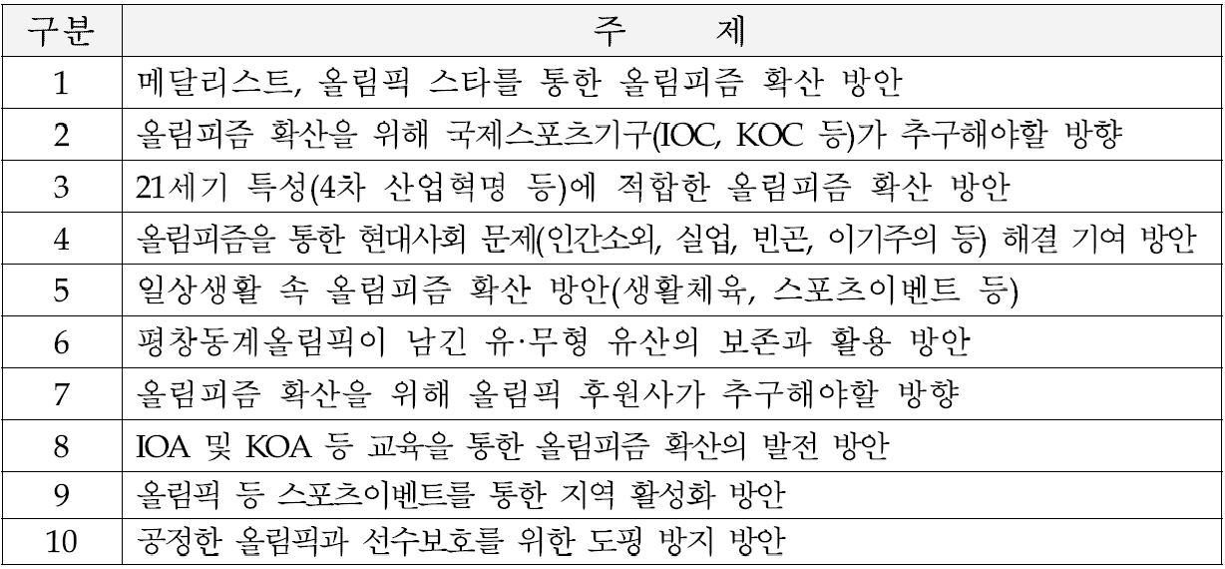
제31기 KSOC 올림픽아카데미 정규과정 참가자 명단
순번 | 이름 | 영문이름 | 소속 및 직위 | 성별 | 생년월일 | 연락처 | 주소 | 이메일 | 티셔츠 사이즈 | 주제(개별발표시 선택)
 |  |  |  |  |  |  |  |  |  | 1순위 | 2순위 | 3순위
1 |  |  |  |  | 1991-00-00 | 010-1234-5678 |  | @

 | 1) 티셔츠 사이즈 |  |  | (단위 : cm)

 | 2) 개별발표 주제

